Chart Data
Source: Organisation for Economic Co-operation and Development

 | France | Germany | Italy | Spain | United Kingdom | United States
Q4-2007 | 100 | 100 | 100 | 100 | 100 | 100
Q1-2008 | 100.43740386 | 100.8655451 | 101.11002972 | 100.45619462 | 100.35601031 | 99.425300154
Q2-2008 | 99.979362334 | 100.57047204 | 100.11549401 | 100.51214975 | 99.613223366 | 99.938719577
Q3-2008 | 99.628330929 | 100.22622598 | 98.715648666 | 99.752656977 | 97.972719062 | 99.397695732
Q4-2008 | 98.260321221 | 98.288583877 | 96.476969597 | 98.747959598 | 95.845227814 | 97.246917215
Q1-2009 | 96.6433219 | 93.869885201 | 93.821486113 | 97.168742115 | 94.251752032 | 96.155130892
Q2-2009 | 96.505928552 | 93.938735327 | 93.076130573 | 96.227840703 | 94.073087598 | 96.01667736
Q3-2009 | 96.657844702 | 94.519029159 | 93.606766529 | 95.92846298 | 94.206921104 | 96.366284741
Q4-2009 | 97.312517318 | 95.374715872 | 93.975145632 | 95.868231034 | 94.53304413 | 97.424756694
Q1-2010 | 97.726799346 | 96.058270407 | 94.370670459 | 96.157629499 | 94.959377465 | 97.79962742
Q2-2010 | 98.250002389 | 98.035309467 | 94.888909155 | 96.332622905 | 95.774904789 | 98.701367666
Q3-2010 | 98.849641229 | 98.841855204 | 95.389976934 | 96.379311574 | 96.328698606 | 99.429005276
Q4-2010 | 99.51386832 | 99.658251705 | 96.002453802 | 96.377885966 | 96.454181253 | 99.928041976
Q1-2011 | 100.57785464 | 101.39913015 | 96.299418041 | 96.030393967 | 97.177189848 | 99.68777374
Q2-2011 | 100.62505374 | 101.59584654 | 96.361071845 | 95.57027892 | 97.32069277 | 100.40051473
Q3-2011 | 100.83544328 | 102.0974776 | 95.797804023 | 95.181800686 | 97.582646036 | 100.37262481
Q4-2011 | 101.08691706 | 102.10731464 | 94.93455577 | 94.617259838 | 97.744608751 | 101.53622958
Q1-2012 | 101.1625885 | 102.38270905 | 94.101326934 | 93.796109515 | 98.37773573 | 102.33125092
Q2-2012 | 101.08959231 | 102.51057836 | 93.238624921 | 92.903678782 | 98.324773703 | 102.7714815
Q3-2012 | 101.23462924 | 102.80565295 | 92.818590569 | 92.217248434 | 99.495652059 | 102.91016978
Q4-2012 | 101.17940437 | 102.31385435 | 92.300993111 | 91.316264051 | 99.267981268 | 103.02735693
Q1-2013 | 101.1480657 | 102.02373717 | 91.353885235 | 91.002986649 | 99.909898625 | 103.93984456
Q2-2013 | 101.83656115 | 102.96794046 | 91.361912579 | 90.92671661 | 100.45775894 | 104.06810267
Q3-2013 | 101.82719777 | 103.54823582 | 91.669112869 | 90.864702654 | 101.35833317 | 104.88338797
Q4-2013 | 102.2540917 | 103.94165335 | 91.559105003 | 91.123806944 | 101.83257406 | 105.7206185

Additional Data
Source: Organisation for Economic Co-operation and Development

 | France | Germany | Italy | Japan | Spain | United Kingdom | United States
Q4-2007 | 100 | 100 | 100 | 100 | 100 | 100 | 100
Q1-2008 | 100.43740386 | 100.8655451 | 101.11002972 | 100.30963395 | 100.45619462 | 100.35601031 | 99.425300154
Q2-2008 | 99.979362334 | 100.57047204 | 100.11549401 | 99.810510114 | 100.51214975 | 99.613223366 | 99.938719577
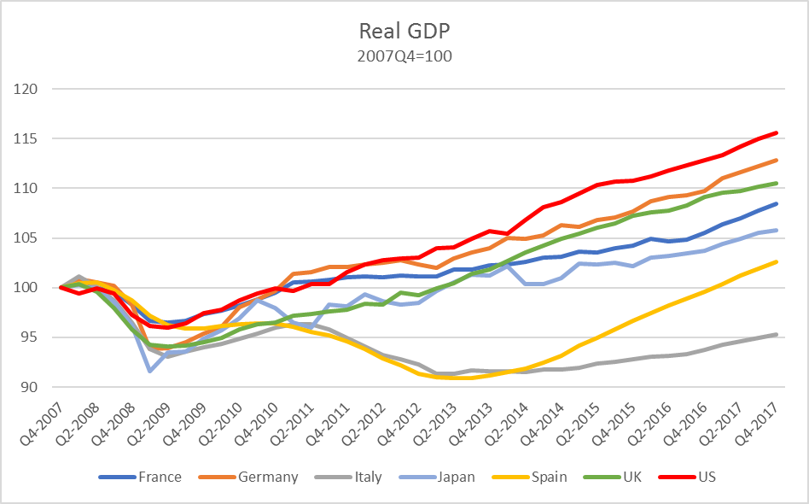
Q3-2008 | 99.628330929 | 100.22622598 | 98.715648666 | 98.549986139 | 99.752656977 | 97.972719062 | 99.397695732
Q4-2008 | 98.260321221 | 98.288583877 | 96.476969597 | 96.2785792 | 98.747959598 | 95.845227814 | 97.246917215
Q1-2009 | 96.6433219 | 93.869885201 | 93.821486113 | 91.582381929 | 97.168742115 | 94.251752032 | 96.155130892
Q2-2009 | 96.505928552 | 93.938735327 | 93.076130573 | 93.522779718 | 96.227840703 | 94.073087598 | 96.01667736
Q3-2009 | 96.657844702 | 94.519029159 | 93.606766529 | 93.563987786 | 95.92846298 | 94.206921104 | 96.366284741
Q4-2009 | 97.312517318 | 95.374715872 | 93.975145632 | 94.865146397 | 95.868231034 | 94.53304413 | 97.424756694
Q1-2010 | 97.726799346 | 96.058270407 | 94.370670459 | 95.714400401 | 96.157629499 | 94.959377465 | 97.79962742
Q2-2010 | 98.250002389 | 98.035309467 | 94.888909155 | 96.911807219 | 96.332622905 | 95.774904789 | 98.701367666
Q3-2010 | 98.849641229 | 98.841855204 | 95.389976934 | 98.687827524 | 96.379311574 | 96.328698606 | 99.429005276
Q4-2010 | 99.51386832 | 99.658251705 | 96.002453802 | 97.929314321 | 96.377885966 | 96.454181253 | 99.928041976
Q1-2011 | 100.57785464 | 101.39913015 | 96.299418041 | 96.461108798 | 96.030393967 | 97.177189848 | 99.68777374
Q2-2011 | 100.62505374 | 101.59584654 | 96.361071845 | 95.961569719 | 95.57027892 | 97.32069277 | 100.40051473
Q3-2011 | 100.83544328 | 102.0974776 | 95.797804023 | 98.307661339 | 95.181800686 | 97.582646036 | 100.37262481
Q4-2011 | 101.08691706 | 102.10731464 | 94.93455577 | 98.137233151 | 94.617259838 | 97.744608751 | 101.53622958
Q1-2012 | 101.1625885 | 102.38270905 | 94.101326934 | 99.306680176 | 93.796109515 | 98.37773573 | 102.33125092
Q2-2012 | 101.08959231 | 102.51057836 | 93.238624921 | 98.653441329 | 92.903678782 | 98.324773703 | 102.7714815
Q3-2012 | 101.23462924 | 102.80565295 | 92.818590569 | 98.277566003 | 92.217248434 | 99.495652059 | 102.91016978
Q4-2012 | 101.17940437 | 102.31385435 | 92.300993111 | 98.470654674 | 91.316264051 | 99.267981268 | 103.02735693
Q1-2013 | 101.1480657 | 102.02373717 | 91.353885235 | 99.646666516 | 91.002986649 | 99.909898625 | 103.93984456
Q2-2013 | 101.83656115 | 102.96794046 | 91.361912579 | 100.501991 | 90.92671661 | 100.45775894 | 104.06810267
Q3-2013 | 101.82719777 | 103.54823582 | 91.669112869 | 101.28727758 | 90.864702654 | 101.35833317 | 104.88338797
Q4-2013 | 102.2540917 | 103.94165335 | 91.559105003 | 101.24015722 | 91.123806944 | 101.83257406 | 105.7206185
Q1-2014 | 102.33282058 | 104.97688929 | 91.591404377 | 102.20967393 | 91.484129417 | 102.68611977 | 105.45445248
Q2-2014 | 102.58467653 | 104.91786705 | 91.524264429 | 100.34214166 | 91.83768025 | 103.54076428 | 106.77671765
Q3-2014 | 103.03946954 | 105.28179329 | 91.745776382 | 100.33721804 | 92.462453044 | 104.26640999 | 108.06755274
Q4-2014 | 103.15546086 | 106.29488025 | 91.749837553 | 100.93839315 | 93.156011433 | 104.96041033 | 108.57747006
Q1-2015 | 103.60299246 | 106.14977668 | 91.95204113 | 102.42838912 | 94.136117071 | 105.42608061 | 109.47075324
Q2-2015 | 103.56362803 | 106.77928316 | 92.335168698 | 102.36422396 | 94.934814065 | 106.02602391 | 110.37346417
Q3-2015 | 103.95402387 | 107.10387038 | 92.545209623 | 102.505763 | 95.826531994 | 106.48488165 | 110.6384882
Q4-2015 | 104.21658084 | 107.69402565 | 92.816975601 | 102.14602289 | 96.705775852 | 107.27623543 | 110.74902644
Q1-2016 | 104.91730602 | 108.67757558 | 93.021554132 | 102.98718951 | 97.430341219 | 107.62411464 | 111.1750456
Q2-2016 | 104.65895302 | 109.15953561 | 93.113678595 | 103.22886178 | 98.197318431 | 107.79245038 | 111.80385037
Q3-2016 | 104.86628512 | 109.34642106 | 93.331414371 | 103.49946275 | 98.898004861 | 108.30097375 | 112.3381682
Q4-2016 | 105.50681712 | 109.76936191 | 93.77626699 | 103.69419263 | 99.573030344 | 109.10397479 | 112.82973121
Q1-2017 | 106.3403495 | 110.98652589 | 94.246460369 | 104.37622176 | 100.35604565 | 109.53184644 | 113.3299099
Q2-2017 | 107.02521426 | 111.59634304 | 94.637544032 | 104.93011831 | 101.22388464 | 109.76479146 | 114.16817457
Q3-2017 | 107.74887018 | 112.24550835 | 94.963981449 | 105.54025083 | 101.92813509 | 110.1504693 | 114.96561946
Q4-2017 | 108.46774887 | 112.84548083 | 95.264294373 | 105.74043821 | 102.61777306 | 110.54208064 | 115.61855192

